Texto
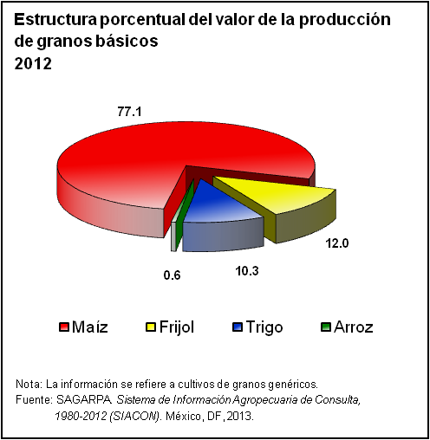
 | 0
 | 0
14. Agropecuario, aprovechamiento forestal y pesca

La estadística de este capítulo cubre aspectos básicos del sector primario de la economía; tales como superficie agrícola sembrada, cosechada, volumen y valor de la producción por principales cultivos. Integra igualmente datos sobre la producción de ganado en pie, carne en canal por especie, así como de leche, huevo para plato, miel, cera en greña y lana sucia. También están consideradas estadísticas sobre el sacrificio de ganado en rastros municipales y producción forestal según principales especies maderables y no maderables, por destino de la producción.
Por otro lado, se presenta información referida a la captura pesquera, tanto en peso vivo como desembarcado; cifras de la producción acuícola por grupo y especie; complementada con referencias sobre las materias primas pesqueras industrializadas.
Los datos se obtuvieron principalmente de la Secretaría de Agricultura, Ganadería, Desarrollo Rural, Pesca y Alimentación; Secretaría de Medio Ambiente y Recursos Naturales e Informe de Gobierno de la Presidencia de la República. La cobertura temporal predominante corresponde a la serie de 1995 a 2012.

